상품제안서
라인프렌즈 스포츠타올수건 카카오프렌즈 여행용 양치세트 | 상품코드: F25861

 |  |  |  |  |  |  | 02-412-0044 | www.easy1.co.kr
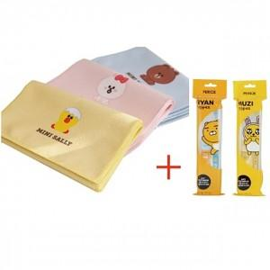

【상세/제작정보】 | 라인프렌즈 스포츠타올수건1P, 카카오프렌즈 양치세트1P, 종이케이스 칼라스티커제작 및 부착 (200개이상) : 별도문의

【인쇄/포장옵션】 | / 포장지포장

【공급단가】 | 수량 | 100~ | 300~ | 500~ | 1,000~ | 3,000~
*VAT별도 | 단가 | 9,000원 | 8,850원 | 8,640원 | 8,420원 | 8,280원

【상품 URL】 | https://easy1.co.kr:443/src/goods_detail.php?gdno=25861

